yleisohje
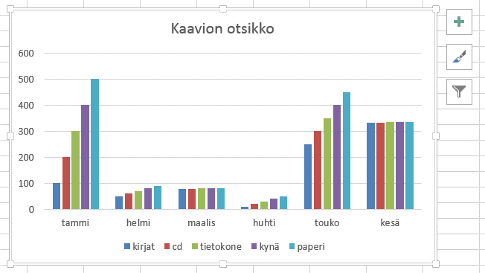
 | Kaavion perusrakentaminen taulukon tiedoista

A | Kaavion tekeminen: |  | 1 | Valitse taulukosta kaavioon tulevat tiedot eli halutut otsikot ja lukutiedot
 |  |  | 2 | Lisää, kaaviot, kaavion valinta (tai pikanäppäin F11)

B | Varsinainen kaavion rakentaminen: |  |  |  | 1 | Laita kaavio aktiiviseksi klikkaamalla kaavion reunaviivalla
 |  |  |  |  | 2 | Tee säätövalinnat Rakenne- tai Asettelu- välilehdiltä, ks kuvat alla

Kaavion rakentaminen ja tietojen asetteluja: rakenne, Muoto. Ks kuvat alla

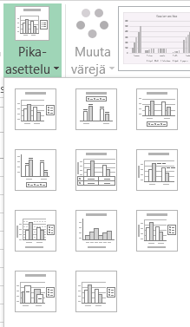
 |  |  |  |  |  |  |  |  | Tässä tilanne xlsx- tiedostomuodossa
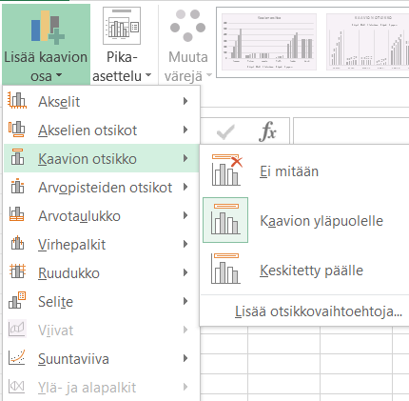

Muotoilutyökalut tulevat ruudun oikeaan reunaan

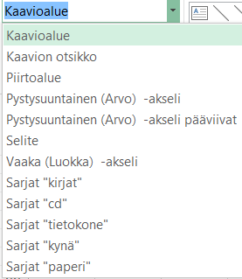
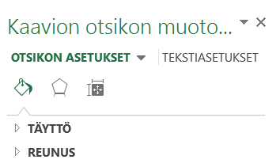

 |  |  |  |  |  |  |  | Aito kaavio

aika | kirjat | cd | tietokone | kynä | paperi | yhteensä
tammi | 100 | 200 | 300 | 400 | 500 | 1500
helmi | 50 | 60 | 70 | 80 | 90 | 350
maalis | 77 | 78 | 79 | 80 | 81 | 395
huhti | 10 | 20 | 30 | 40 | 50 | 150
touko | 250 | 300 | 350 | 400 | 450 | 1750
kesä | 331 | 332 | 333 | 334 | 335 | 1665
yht | 818 | 990 | 1162 | 1334 | 1506 | 5810

 |  |  |  |  |  |  | Kuva

Pika asettelusta otsikot
 | Rakenne, pika-asettelu, sieltä otsikot
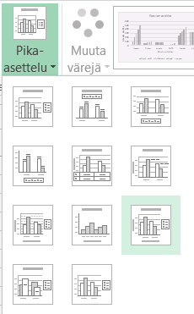

 |  |  |  |  |  |  | Saadaan kaavioon kolmet otsikot kerralla

aika | kirjat | cd | tietokone | kynä | paperi | yhteensä
tammi | 100 | 200 | 300 | 400 | 500 | 1500
helmi | 50 | 60 | 70 | 80 | 90 | 350
maalis | 77 | 78 | 79 | 80 | 81 | 395
huhti | 10 | 20 | 30 | 40 | 50 | 150
touko | 250 | 300 | 350 | 400 | 450 | 1750
kesä | 331 | 332 | 333 | 334 | 335 | 1665
yht | 818 | 990 | 1162 | 1334 | 1506 | 5810

Kaavio1
 | kirjat | cd | tietokone | kynä | paperi
tammi | 100 | 200 | 300 | 400 | 500
helmi | 50 | 60 | 70 | 80 | 90
maalis | 77 | 78 | 79 | 80 | 81
huhti | 10 | 20 | 30 | 40 | 50
touko | 250 | 300 | 350 | 400 | 450
kesä | 331 | 332 | 333 | 334 | 335

